표지
기술기반 기업의 지속성장 지원을 위한 정형*비정형 데이터 연계기반

테이블 정의서
(컨설팅서비스 플랫폼)

- 1 -

뉴스
 |  |  |  |  |  |  | Summary
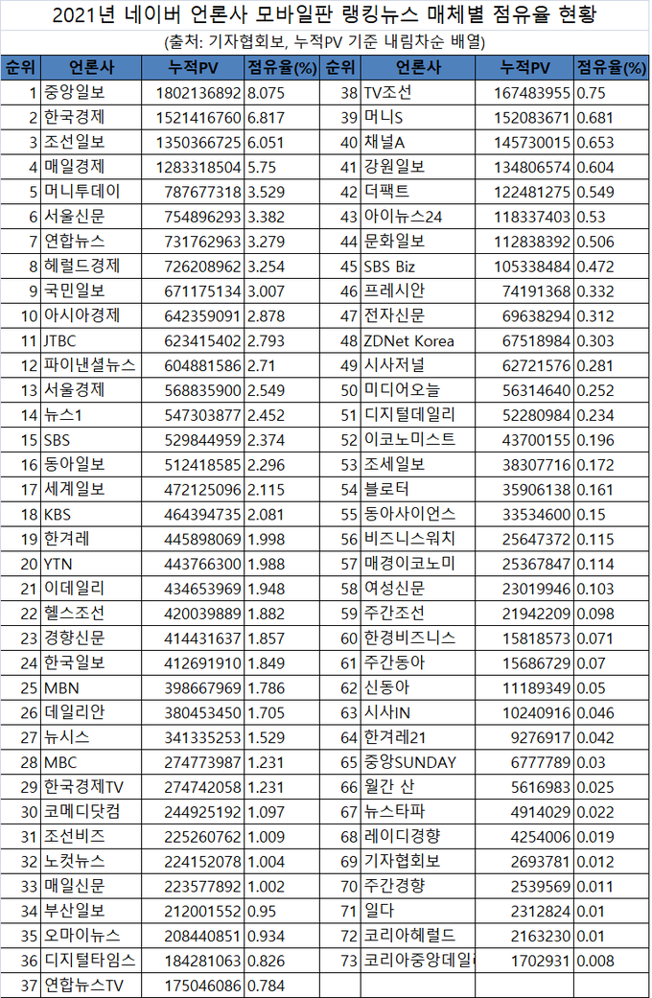
INDEX |  |  | source_data |  |  | INDEX설명 | 원천데이터
제약사항 |  |  | 기사제목과언론사명모두가동일한데이터가있으면안된다.
주의사항 |  |  | 검색제한 4000개 ( 4000개 초과시 검색 기간 조정 필요 , 오래된 순으로 정렬하여 적재 권장 , 검색어 앞뒤에 " " 붙일것)
업데이트 |  |  | 1개월이내의게시글매달업데이트(url에&pd=2추가)
 |  |  |  |  |  |  |  |  | 한국 검색엔진 점유율
순번 | 필드명(영문) |  |  | 필드명(한글) |  | Format | 컬럼정의 |  | 네이버
1 | BusinessNum |  |  | 사업자번호 |  | keyword |  |  | 구글
2 | DataType |  |  | 데이터타입 |  | keyword | naver_news |  | 다음
3 | SearchDate |  |  | 데이터수집날짜 |  | date | YYYY-MM-DD HH:mm:ss.SSSSSS SearchDate = str(datetime.datetime.now()).replace("T", "") |  | 빙
4 | SearchID |  |  | 검색아이디 |  | keyword | autoSystem |  | 줌
5 | Data |  |  | 데이터 |  |  |  |  | 야후

 |  | PressName |  |  | 언론사명 | keyword |  | "PressName": {"type": "keyword"},
 |  | NewsDate |  |  | 기사날짜 | date | yyyy-MM-dd || yyyy-MM | "NewsDate": {"type": "date"},
nori |  | NewsTitle |  |  | 기사제목 | text |  | "NewsTitle": {"type": "text"},
nori |  | NewsContent |  |  | 기사내용 | text | 줄바꿈 및 특수문자 제거하여 저장필요 | "NewsContent": {"type": "text"},
 |  | JstName |  |  | 기자명 | keyword |  | "JstName": {"type": "keyword"},
 |  | UrlLink |  |  | URL 링크 | text |  | "UrlLink": {"type": "text"},

